상품제안서
마카롱 휴대용치약칫솔세트 [인쇄무료] | 상품코드: F22305

 |  |  |  |  |  |  | 02-412-0044 | www.easy1.co.kr
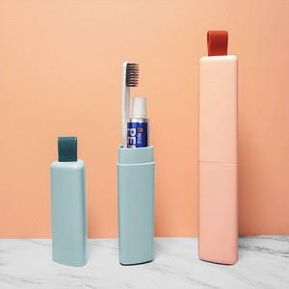 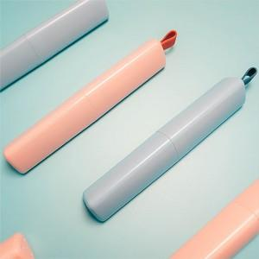 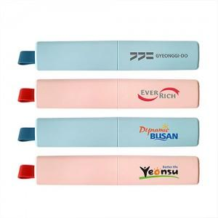

【상세/제작정보】

【인쇄/포장옵션】 | 레이저, 풀칼라 / 포장지포장

【공급단가】 | 수량 | 200~ | 500~ | 1,000~ | 3,000~ | 5,000~
*VAT별도 | 단가 | 4,060원 | 3,910원 | 3,770원 | 3,620원 | 3,480원

【상품 URL】 | https://easy1.co.kr:443/src/goods_detail.php?gdno=22305

